Tabele zbiorcze
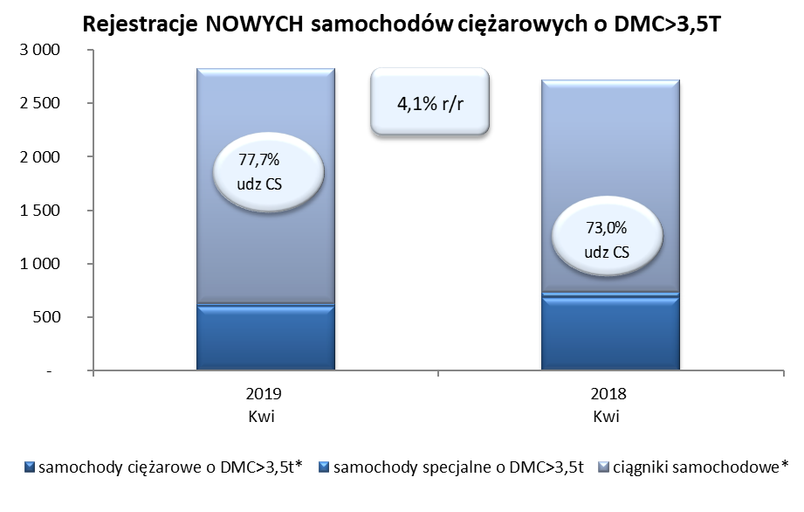
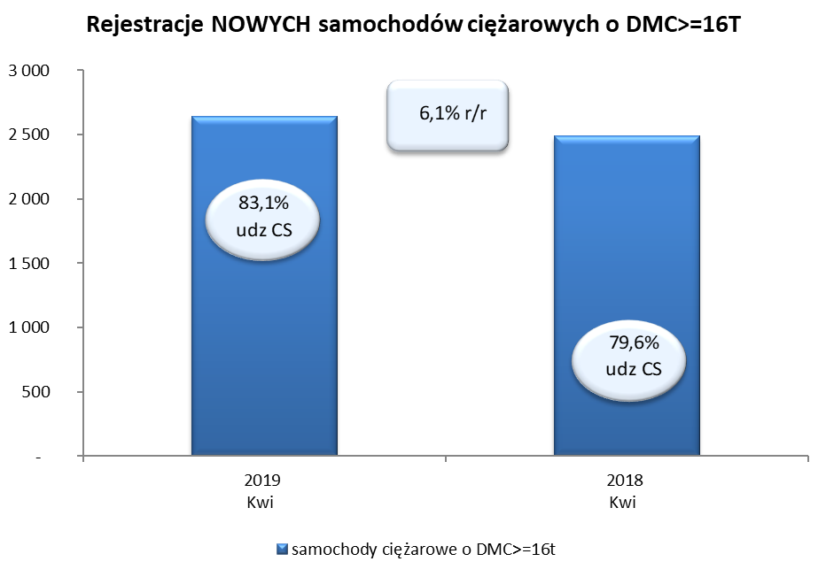
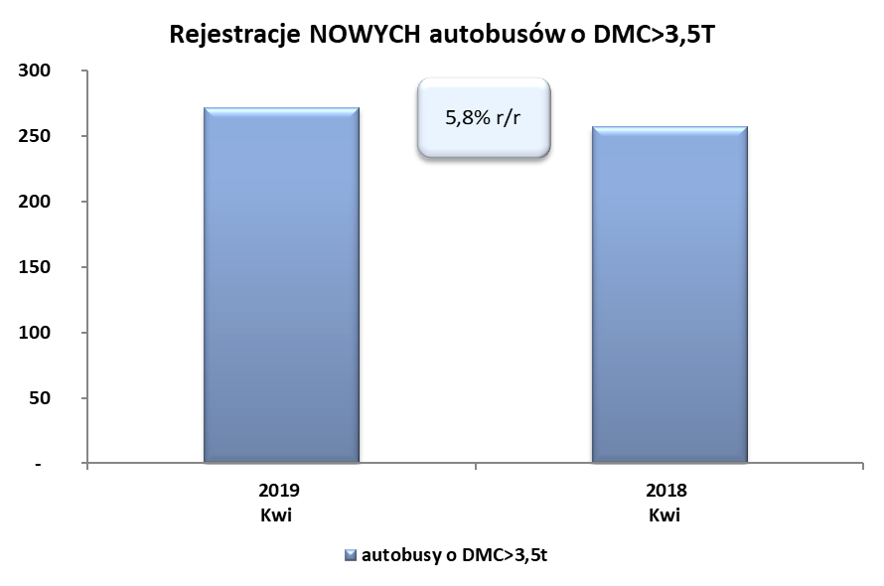
PZPM na podstawie danych CEP (MC) |  |  |  |  |  | 09/05/2019
 |  |  |  |  |  | sztuki
PIERWSZE REJESTRACJE NOWYCH POJAZDÓW UŻYTKOWYCH O DMC>3,5T
 | 2019 Kwi | 2018 Kwi | % zmiana r/r | 2019 Sty - Kwi | 2018 Sty - Kwi | % zmiana r/r
SAMOCHODY CIĘŻAROWE - RAZEM | 2,826 | 2,714 | 4.1% | 10,279 | 9,868 | 4.2%
samochody ciężarowe o DMC>3,5t* | 602 | 680 | -11.5% | 2,047 | 2,115 | -3.2%
samochody specjalne o DMC>3,5t | 28 | 52 | -46.2% | 207 | 190 | 8.9%
ciągniki samochodowe* | 2,196 | 1,982 | 10.8% | 8,025 | 7,563 | 6.1%
AUTOBUSY - RAZEM | 272 | 257 | 5.8% | 804 | 884 | -9.0%
autobusy o DMC>3,5t | 272 | 257 | 5.8% | 804 | 884 | -9.0%
RAZEM POJAZDY UŻYTKOWE | 3,098 | 2,971 | 4.3% | 11,083 | 10,752 | 3.1%
*/ Nie uwzgledniono rejestracji własnych marek krajowych producentów

